Index
Set 202 : Input S-T

Indikator 20204 : Forschung und Entwicklung (F+E) -Aufwendungen des Bundes

Bemerkung zu den Tabellen, Zeichenerklärung: 1. Folgende Zeichen wurden benutzt: Die zwei Punkte (..) ersetzen eine Zahl, wenn diese nicht vorliegt,
d.h. wenn sie (noch) nicht erhoben oder (noch) nicht berechnet wurde. Wenn die Tabellen gerundete Zahlen enthalten, wird folgende Unterscheidung gemacht :
Ein Strich (-) anstelle einer Zahl bedeutet, dass die entsprechende Angabe nicht vorliegt
(absolut null).
Eine Null (0) steht für einen Wert, der grösser als null ist, wenn gerundet aber gleich null ist.
2. Im Allgemeinen wurde ohne Rücksicht auf die Endsumme auf- bzw. abgerundet.
Die Gesamtbeträge können deshalb geringfügig von der Summe der Einzelwerte abweichen.
Forschung und Entwicklung (F+E)-Aufwendungen des Bundes, (F+E-Intramuros + F+E-Aufträge + F+E-Beiträge)
G1 | Entwicklung 2000-2019
G215 | nach Aufwandsart, 2019
G232 | nach Aufwandsart, 2000-2019
T232 | nach Aufwandsart, 2000-2019
G233 | nach Departement und Aufwandsart, 2019
T233 | nach Departement und Aufwandsart, 2000-2019

Forschung und Entwicklung (F+E)-Aufträge des Bundes
G217 | nach Empfängerstelle, 2019
T217 | nach Empfängerstelle, 2000-2019

Forschung und Entwicklung (F+E)-Beiträge des Bundes
G218 | nach Empfängerstelle, 2019
T218 | nach Empfängerstelle, 2000-2019

Total Intramuros-F+E-Aufwendungen + F+E-Aufträge
G219 | nach Ziel und Aufwandsart, 2019
T219 | nach Ziel und Aufwandsart, 2002-2019
T209 | nach Aufwandsart und Forschungsart, 2000-2019

Forschung und Entwicklung (F+E)-Bruttoinlandaufwendungen des Staatssektors
G2 | Internationaler Vergleich, 2018 (in % des BIP)
T2 | internationaler Vergleich, 1998-2018 (in % des BIP)
T3 | internationaler Vergleich, 1998-2018 (in % der F+E-Bruttoinlandaufwendungen)

Staatliche F+E-Mittelzuweisung (GBARD)
G202 | nach Finanzierungsart, 2017
T202 | nach Finanzierungsart, 2000-2017
T213 | nach Ziel, Entwicklung 2000-2017
G234 | Internationaler Vergleich, 2018 (in % des BIP)
T234 | Internationaler Vergleich, 1998-2018 (in % des BIP)
T235 | Internationaler Vergleich, 1998-2018 (In Millionen $ KKP, laufende Preise)

Finanzierung der Forschung und Entwicklung (F+E) vom Bund
G214 | Finanzierung der Forschung und Entwicklung (F+E) vom Bund, 2017

Definitionen und Kommentare: Siehe Indikator im Internet

© 2020 OFS-BFS-UST / WSA

G1
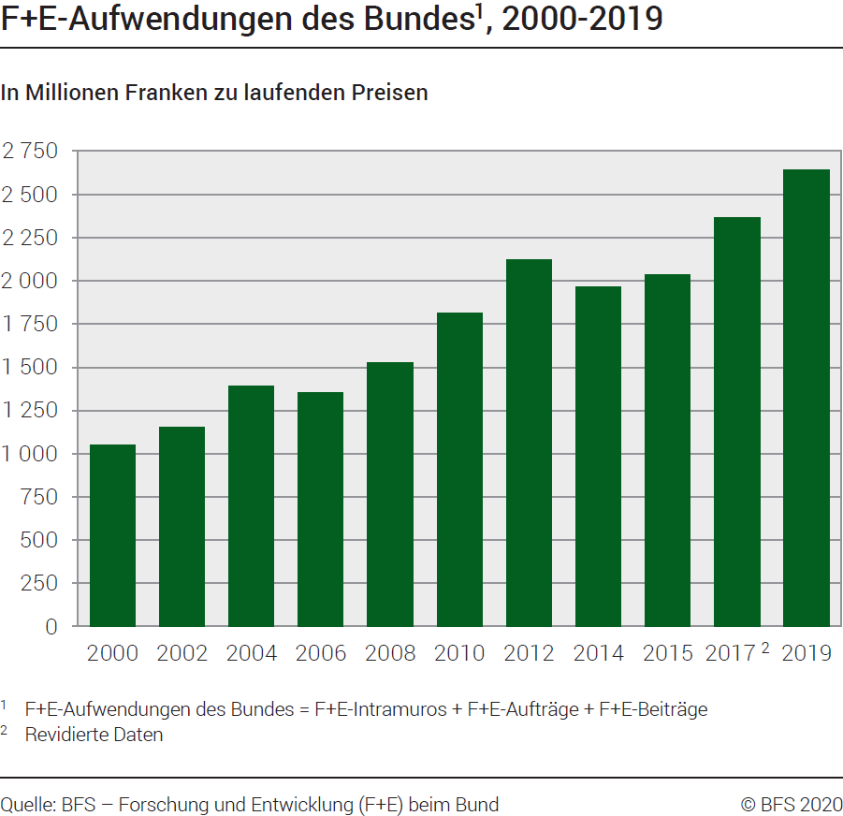
Ind20204_G1 - F+E-Aufwendungen des Bundes |  |  |  |  |  |  |  |  |  | Zurück zum Index

F+E-Aufwendungen des Bundes1, 2000-2019
In Millionen Franken zu laufenden Preisen

 | 2000 | 2002 | 2004 | 2006 | 2008 | 2010 | 2012 | 2014 | 2015 | 2017 2 | 2019
Total | 1048 | 1155 | 1391 | 1352 | 1527 | 1813 | 2122 | 1966 | 2038 | 2363 | 2642

1 F+E-Aufwendungen des Bundes = F+E-Intramuros + F+E-Aufträge + F+E-Beiträge.
2 Revidierte Daten

Quelle: BFS, Forschung und Entwicklung (F+E) beim Bund
© BFS

G215
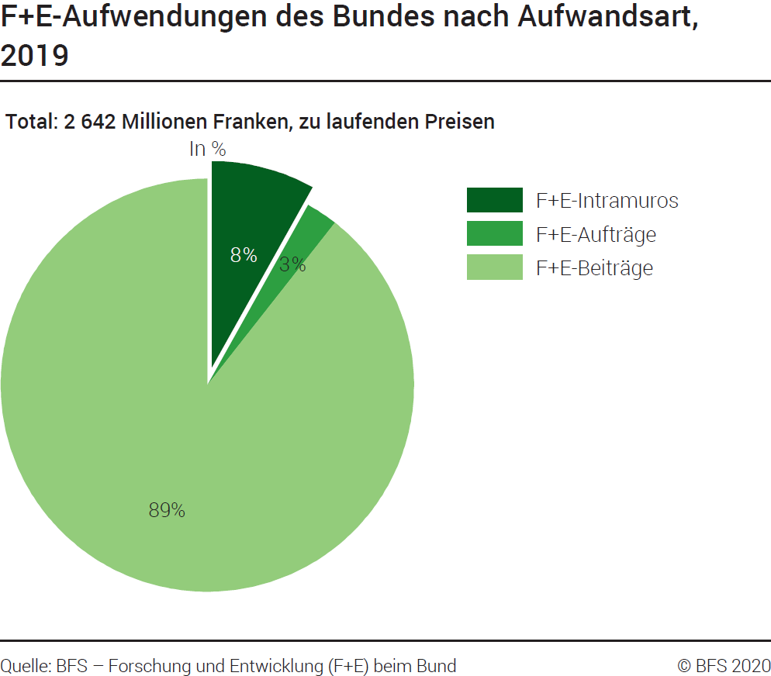
Ind20204_G215 - F+E-Aufwendungen des Bundes |  |  | Zurück zum Index

F+E-Aufwendungen des Bundes nach Aufwandsart, 2019
In Tausend Franken zu laufenden Preisen und in %
Aufwandsart | Tausend Franken | %
F+E-Intramuros | 214030 | 8
F+E-Aufträge | 66084 | 3
F+E-Beiträge | 2361651 | 89
Total | 2641765 | 100

Quelle: BFS, Forschung und Entwicklung (F+E) beim Bund
© BFS

G232
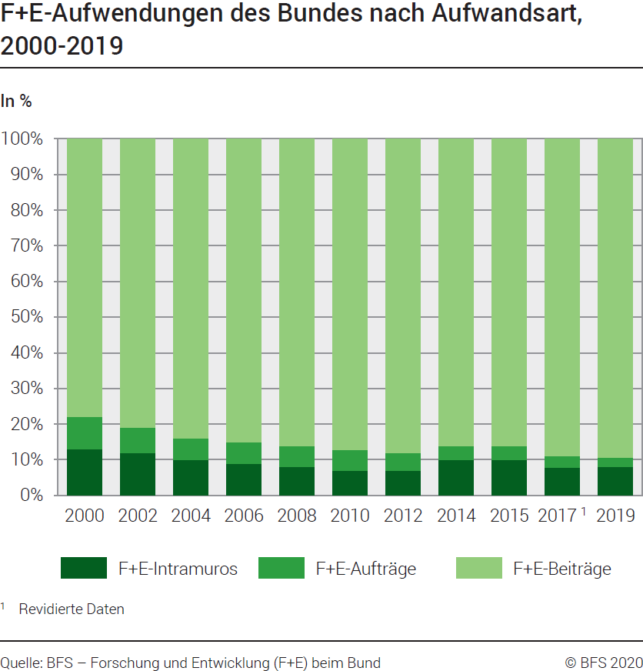
Total = 9990millions de francs.
Ind20204_G232 - F+E-Aufwendungen des Bundes |  |  |  |  |  |  |  |  |  | Zurück zum Index

F+E-Aufwendungen des Bundes nach Aufwandsart, 2000-2019
In %

Aufwandsart | 2000 | 2002 | 2004 | 2006 | 2008 | 2010 | 2012 | 2014 | 2015 | 2017 1 | 2019
F+E- Intramuros | 13 | 12 | 10 | 9 | 8 | 7 | 7 | 10 | 10 | 8 | 8
F+E-Aufträge | 9 | 7 | 6 | 6 | 6 | 6 | 5 | 4 | 4 | 3 | 3
F+E-Beiträge | 78 | 81 | 84 | 85 | 86 | 88 | 89 | 86 | 86 | 89 | 89
Total | 100 | 100 | 100 | 100 | 100 | 100 | 100 | 100 | 100 | 100 | 100

Quelle: BFS, Forschung und Entwicklung (F+E) beim Bund
1 Revidierte Daten
© BFS

T232
Total = 9990millions de francs.
Ind20204_T232 - F+E-Aufwendungen des Bundes |  |  |  |  |  |  |  |  |  | Zurück zum Index

F+E-Aufwendungen des Bundes nach Aufwandsart, 2000-2019
In Tausend Franken zu laufenden Preisen

Aufwandsart | 2000 | 2002 | 2004 | 2006 | 2008 | 2010 | 2012 | 2014 | 2015 | 2017 1 | 2019
F+E-Intramuros | 141292 | 139162 | 139886 | 120800 | 122539 | 124198 | 139298 | 190607 | 193909 | 184467 | 214030
F+E-Aufträge | 89527 | 84537 | 80140 | 80337 | 97458 | 101494 | 102730 | 82841 | 83068 | 79313 | 66084
F+E-Beiträge | 817131 | 931285 | 1170790 | 1151138 | 1306567 | 1586878 | 1879597 | 1692954 | 1761270 | 2098840 | 2361651
Total F+E des Bundes | 1047950 | 1154984 | 1390816 | 1352275 | 1526564 | 1812570 | 2121625 | 1966402 | 2038247 | 2362620 | 2641765
F+E-Aufträge | 89527 | 84537 | 80140 | 80337 | 97458 | 101494 | 102730 | 82841 | 83068 | 79313 | 66084
F+E-Beiträge | 817131 | 931285 | 1170790 | 1151138 | 1306567 | 1586878 | 1879597 | 1692954 | 1761270 | 2098840 | 2361651
Total F+E-Extramuros | 906658 | 1015822 | 1250930 | 1231475 | 1404025 | 1688372 | 1982327 | 1775795 | 1844338 | 2178153 | 2427735
F+E-Intramuros | 141292 | 139162 | 139886 | 120800 | 122539 | 124198 | 139298 | 190607 | 193909 | 184467 | 214030
F+E-Aufträge | 89527 | 84537 | 80140 | 80337 | 97458 | 101494 | 102730 | 82841 | 83068 | 79313 | 66084
Total Intramuros-F+E-Aufwendungen + F+E-Aufträge | 230819 | 223699 | 220026 | 201137 | 219997 | 225692 | 242028 | 273448 | 276977 | 263780 | 280114
1 Revidierte Daten

F+E-Aufwendungen des Bundes nach Aufwandsart, 2000-2019
In %

Aufwandsart | 2000 | 2002 | 2004 | 2006 | 2008 | 2010 | 2012 | 2014 | 2015 | 2017 1 | 2019
F+E-Intramuros | 13 | 12 | 10 | 9 | 8 | 7 | 7 | 10 | 10 | 8 | 8
F+E-Aufträge | 9 | 7 | 6 | 6 | 6 | 6 | 5 | 4 | 4 | 3 | 3
F+E-Beiträge | 78 | 81 | 84 | 85 | 86 | 88 | 89 | 86 | 86 | 89 | 89
Total F+E des Bundes | 100 | 100 | 100 | 100 | 100 | 100 | 100 | 100 | 100 | 100 | 100
F+E-Aufträge | 10 | 8 | 6 | 7 | 7 | 6 | 5 | 5 | 5 | 4 | 3
F+E-Beiträge | 90 | 92 | 94 | 93 | 93 | 94 | 95 | 95 | 95 | 96 | 97
Total F+E-Extramuros | 100 | 100 | 100 | 100 | 100 | 100 | 100 | 100 | 100 | 100 | 100
F+E-Intramuros | 61 | 62 | 64 | 60 | 56 | 55 | 58 | 70 | 70 | 70 | 76
F+E-Aufträge | 39 | 38 | 36 | 40 | 44 | 45 | 42 | 30 | 30 | 30 | 24
Total Intramuros-F+E-Aufwendungen + F+E-Aufträge | 100 | 100 | 100 | 100 | 100 | 100 | 100 | 100 | 100 | 100 | 100

1 Revidierte Daten
Quelle: BFS, Forschung und Entwicklung (F+E) beim Bund
© BFS

G233
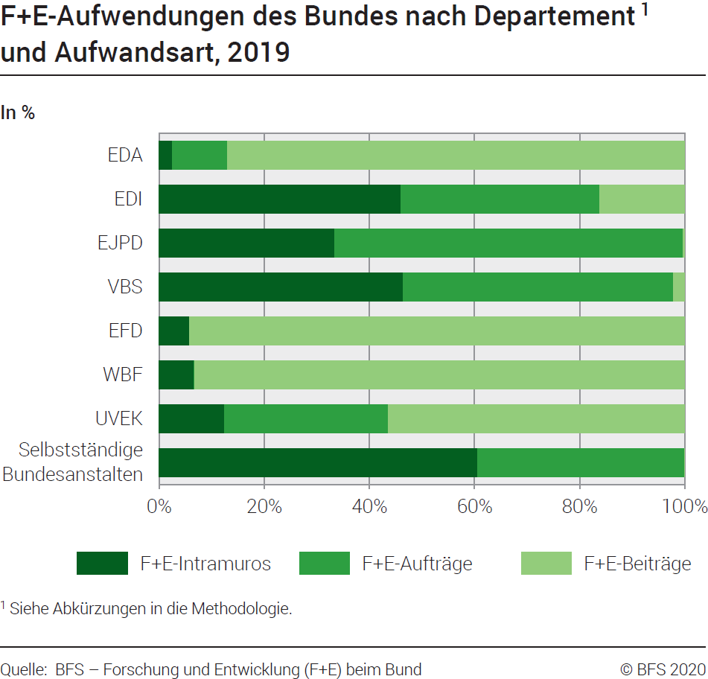
Ind20204_G233 - F+E-Aufwendungen des Bundes |  |  |  | Zurück zum Index

F+E-Aufwendungen des Bundes nach Departement und Aufwandsart, 2019
In Tausend Franken, zu laufenden Preisen

Departement /Bundesstelle1 | F+E-Intramuros | F+E-Aufträge | F+E-Beiträge | Total F+E- Aufwendungen
EDA | 1209 | 4894 | 40997 | 47100
EDI | 16850 | 13874 | 5911 | 36635
EJPD | 528 | 1050 | 6 | 1584
VBS | 15015 | 16605 | 711 | 32331
EFD | 21 | 0 | 345 | 366
WBF | 163289 | 2019 | 2273327 | 2438635
UVEK | 8930 | 22308 | 40354 | 71592
Selbstständige Bundesanstalten | 8188 | 5334 | 0 | 13522
Andere und Zentralkosten | 0 | 0 | 0 | 0
Total | 214030 | 66084 | 2361651 | 2641765

1 Siehe Abkürzungsliste in die Methodologie

Quelle: BFS, Forschung und Entwicklung (F+E) beim Bund
© BFS

G217
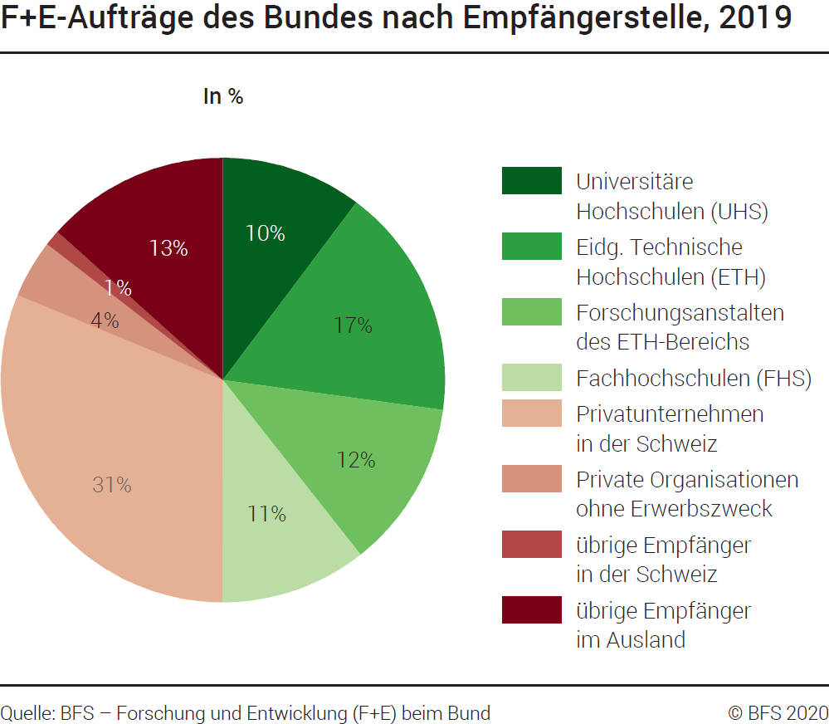
Ind20204_G217 - F+E-Aufwendungen des Bundes |  |  | Zurück zum Index

F+E-Aufträge des Bundes nach Empfängerstelle, 2019
In Tausend Franken zu laufenden Preisen und in %

Empfängerstelle | Tausend Franken | %
Universitäre Hochschulen (UHS) | 6783 | 10
Eidg. Technische Hochschulen (ETH) | 11156 | 17
Forschungsanstalten des ETH-Bereichs | 8079 | 12
Fachhochschulen (FHS) | 7053 | 11
Privatunternehmen in der Schweiz | 20630 | 31
Private Organisationen ohne Erwerbszweck | 2782 | 4
Übrige Empfänger in der Schweiz | 765 | 1
Übrige Empfänger im Ausland | 8836 | 13
Total | 66084 | 100

Quelle: BFS, Forschung und Entwicklung (F+E) beim Bund
© BFS

G218
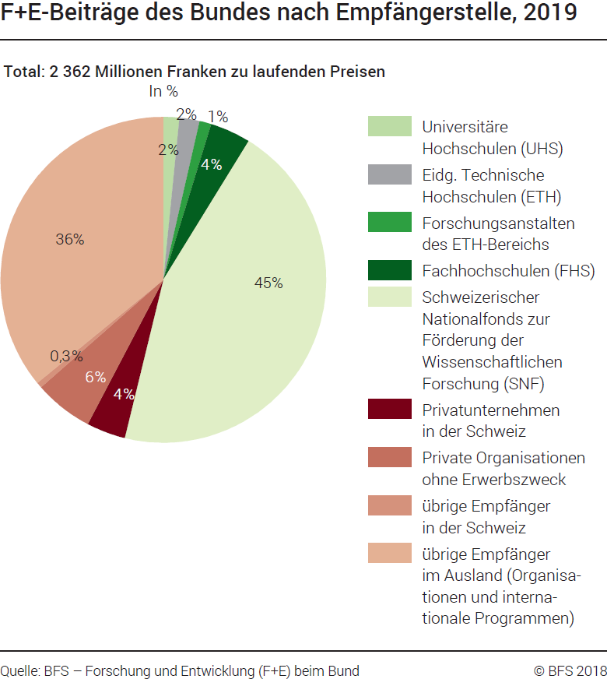
Ind20204_G218 - F+E-Aufwendungen des Bundes |  | Zurück zum Index

F+E-Beiträge des Bundes nach Empfängerstelle, 2019
In Tausend Franken zu laufenden Preisen und in %

Empfängerstelle | Tausend Franken | %
Universitäre Hochschulen (UHS) | 37465 | 2
Eidg. Technische Hochschulen (ETH) | 47288 | 2
Forschungsanstalten des ETH-Bereichs | 27873 | 1
Fachhochschulen (FHS) | 95521 | 4
Schweizerischer Nationalfonds zur Förderung der Wissenschaftlichen Forschung (SNF) | 1065831 | 45
Privatunternehmen in der Schweiz | 92340 | 4
Private Organisationen ohne Erwerbszweck | 138197 | 6
Übrige Empfänger in der Schweiz | 6930 | 0.3
Übrige Empfänger im Ausland (Organisationen und internationale Programmen) | 850206 | 36
Total | 2361651 | 100

Quelle: BFS, Forschung und Entwicklung (F+E) beim Bund
© BFS

G219
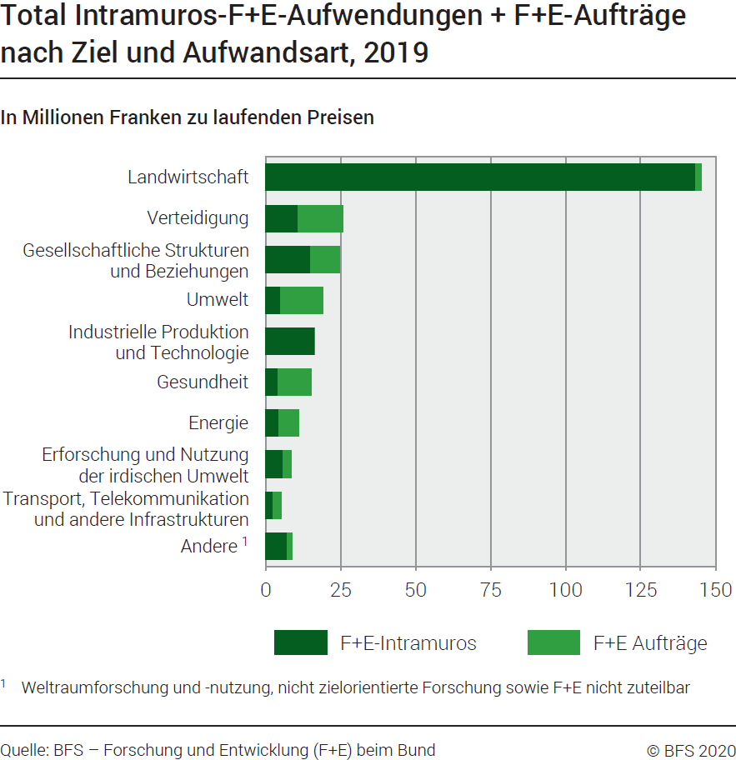
Ind20204_G219 - F+E-Aufwendungen des Bundes |  |  |  | Zurück zum Index

Total Intramuros-F+E-Aufwendungen + F+E-Aufträge nach Ziel und Aufwandsart, 2019
In Millionen Franken zu laufenden Preisen und in %

Ziel |  | Millionen Franken |  | %
 | Total | F+E-Intramuros | F+E-Aufträge | F+E-Intramuros | F+E-Aufträge
Landwirtschaft | 145.22 | 143.32 | 1.89 | 67.0 | 2.9
Verteidigung | 25.79 | 10.70 | 15.09 | 5.0 | 22.8
Gesellschaftliche Strukturen und Beziehungen | 24.71 | 14.91 | 9.80 | 7.0 | 14.8
Umwelt | 19.21 | 4.93 | 14.28 | 2.3 | 21.6
Industrielle Produktion und Technologie | 16.37 | 16.37 | 0.00 | 7.6 | 0.0
Gesundheit | 15.25 | 4.15 | 11.09 | 1.9 | 16.8
Energie | 11.15 | 4.26 | 6.89 | 2.0 | 10.4
Erforschung und Nutzung der irdischen Umwelt | 8.53 | 5.89 | 2.65 | 2.8 | 4.0
Nicht zielorientierte Forschung | 6.08 | 5.84 | 0.25 | 2.7 | 0.4
Transport, Telekommunikation und andere Infrastrukturen | 5.11 | 2.27 | 2.84 | 1.1 | 4.3
Nicht aufteilbare/nicht zuteilbare Forschung | 2.70 | 1.39 | 1.31 | 0.7 | 2.0
Weltraumforschung und Nutzung | 0.00 | 0.00 | 0.00 | 0.0 | 0.0
Total | 280.11 | 214.03 | 66.08 | 100.0 | 100.0

Quelle: BFS, Forschung und Entwicklung (F+E) beim Bund
© BFS

G2
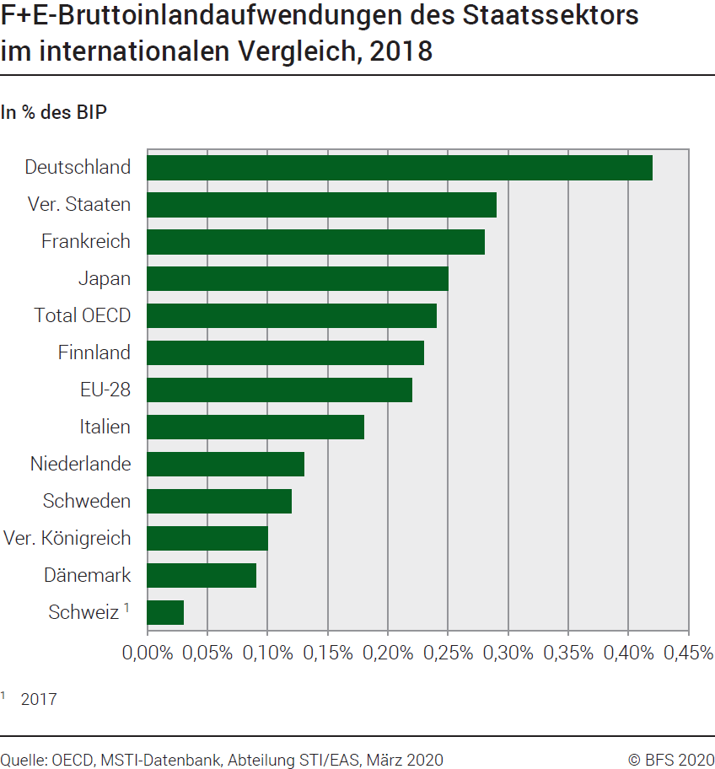
Ind20204_G2- F+E-Aufwendungen des Bundes |  | Zurück zum Index

F+E-Bruttoinlandaufwendungen des Staatssektors, im internationalen Vergleich, 2018
In % des BIP

Land | %
Schweiz 1 | 0.03
Dänemark | 0.09
Vereinigtes Königreich | 0.10
Schweden | 0.12
Niederlande | 0.13
Italien 1 | 0.18
EU-28 | 0.22
Finnland | 0.23
Total OECD | 0.24
Japan | 0.25
Frankreich | 0.28
Vereinigte Staaten | 0.29
Deutschland | 0.42

1 2019

Quelle : OECD, MSTI Datenbank, Abteilung STI / EAS, Paris, März 2020
© BFS

G202
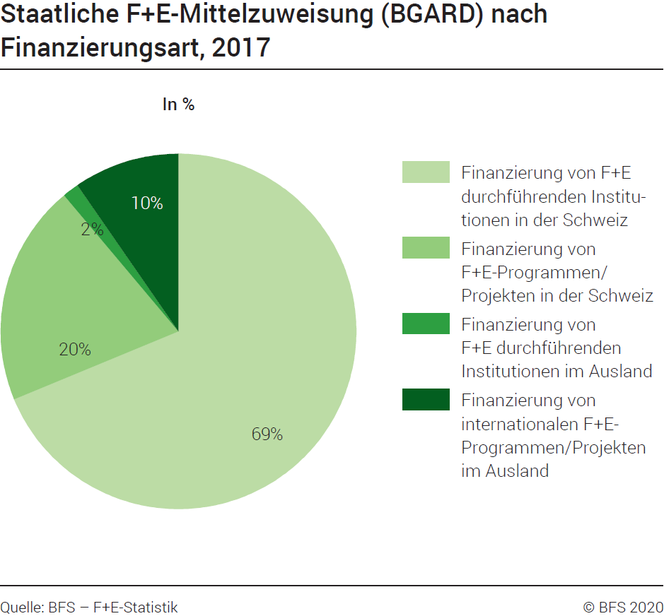
Ind20204_G202 - F+E-Aufwendungen des Bundes | Zurück zum Index

Staatliche F+E-Mittelzuweisung (GBARD) nach Finanzierungsart, 2017
In %

 | 2017 1
Finanzierung von F+E durchführenden Institutionen in der Schweiz | 69
Finanzierung von F+E-Programmen/Projekten in der Schweiz | 20
Finanzierung von F+E durchführenden Institutionen im Ausland | 1
Finanzierung von internationalen F+E-Programmen/Projekten im Ausland | 10
Total | 100

1 Revidierte Daten
Quelle: BFS, Forschung und Entwicklung (F+E) Synthese Schweiz
© BFS

G234
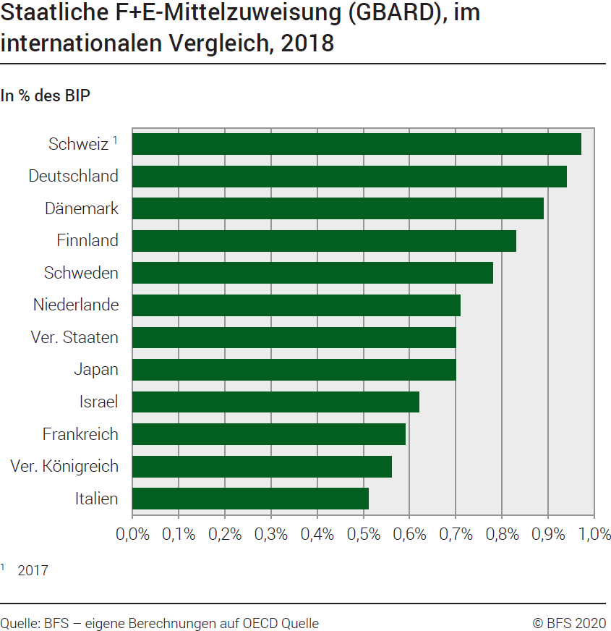
Ind20204_G234 - F+E-Aufwendungen des Bundes |  | Zurück zum Index

Staatliche F+E-Mittelzuweisung (GBARD), im internationalen Vergleich, 2018
In % des BIP

Land | 2018
Italien | 0.51
Vereinigtes Königreich | 0.56
Frankreich | 0.59
Israel | 0.62
Japan | 0.70
Vereinigte Staaten | 0.70
Niederlande | 0.71
Schweden | 0.78
Finnland | 0.83
Dänemark | 0.89
Deutschland | 0.94
Schweiz 1 | 0.97

1 2017, revidierte Daten
Quelle: BFS, eigene Berechnungen auf OECD Quelle
© BFS

G214
Ind20204_G214_flux - F+E-Aufwendungen des Bundes | Zurück zum Index

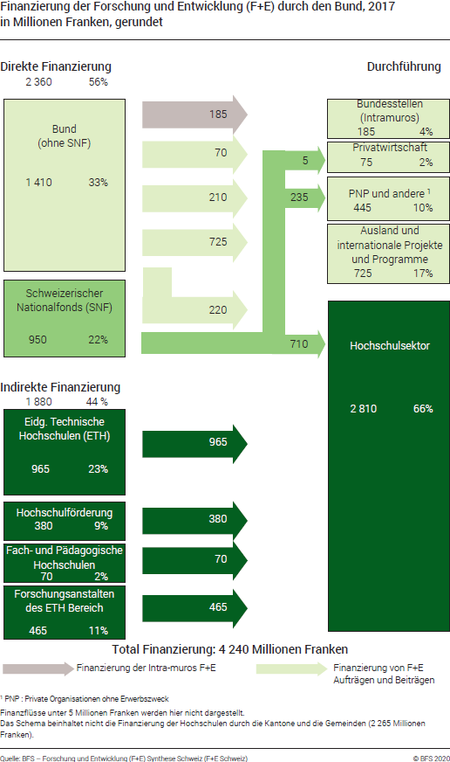

Bemerkung: Die Daten wurden im Juni 2019 revidiert

